连杆
序号 | 关键参数 | 需求来源
1 | 连杆中心距 | 机体高度-活塞高度-0.5行程，机体高度和活塞高度需要确认后才能进行连杆设计
2 | 连杆大头直径 | 主轴颈直径+连杆轴瓦厚度*2，需要曲轴设计方案和轴瓦设计方案确定
3 | 连杆小头直径 | 活塞销孔直径，需要活塞设计方案确定
4 | 连杆截面长宽（杆身） | B=1/6*DS*0.5次方（D是缸径，S是行程） H=1.4-1.8倍B | 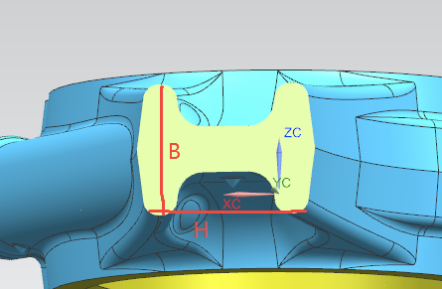
5 | 连杆大头厚度 | 曲轴连杆轴颈档宽一致
6 | 连杆小头厚度 | 活塞内腔宽度-3mm
7 | 连杆螺栓孔中心位置 | 对齐连杆大头中心线，两螺栓孔中心距=大头直径+2mm
8 | 连杆螺栓孔大小 | M10/M12/M14
9 | 连杆螺栓孔深度 | 1.5d+大头半径-14
10 | 连杆大头角度 | 与连杆中心线的角度45°或者0°

